Sheet1
work space

env

virtualenv "project_env" >> create virenv
project_env\Scripts\activate >> active virenv
pip install django >> install django
pip install other lib
django-admin startproject "project_name" >> create project folder
pip freeze > requirements.txt >> list lib in virenv to txt file

project (สร้างเอง)

app_01

templates (สร้างเอง)

app_01

home.html

migration

0001_initial.py

admin.py

from .models import Post
admin.site.register(Post)

# python manage.py makemigrations
# to gen models (table django) to migration (0001_initial)
# python manage.py migrate
# to push migration (0001_initial) to database

models.py
class Post(models.Model):
title = models.CharField(max_length=100) # normal text
body = models.TextField() # box text
def __str__(self) : # to convert return value to title name each Post
return self.title

views.py

วิธีสร้าง page แบบง่ายๆ ตรง text ใส่ html code ได้นะ

แบบดึงข้อมูลจากดาต้าเบสมาใช้ ต้องทำงานร่วมกับ file html

project ( command )

settings.py
add app_01 เองแยกกับ command
python manage.py startapp "app_name"

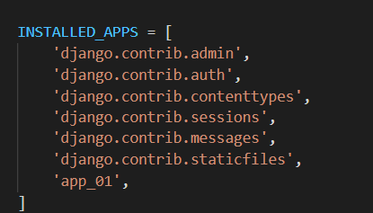

urls.py

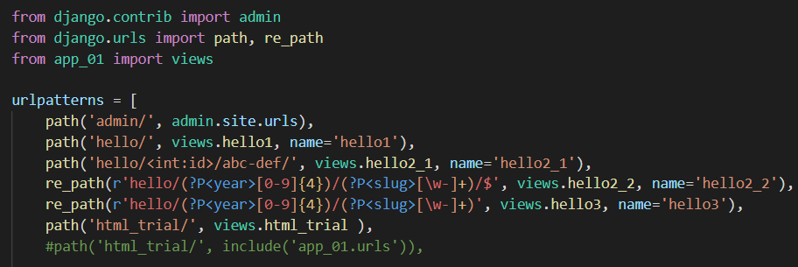

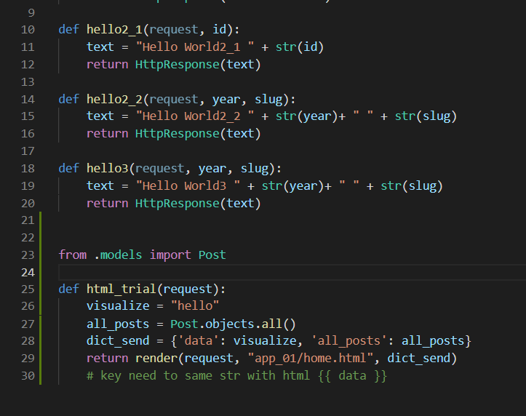
อันล่างสุดยังไม่เคยลอง ต้อง import include น่าจะใช้พร้อมกับอันบนไม่ได้ ต้องแยกกัน

manage.py
db.sqllite3

ไม่ต้องสนข้างใน แต่คำสั่งทุกอย่าง จะอยู่ที่นี้ เรียกใช้โดย เข้าพาทแล้ว python mange.py

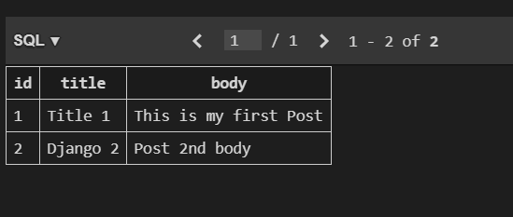

add column ผ่าน migration จาก migration/0001_initial.py ที่มาจาก models.py อีกที
id จะเกิดมาเอง

